Voorblad
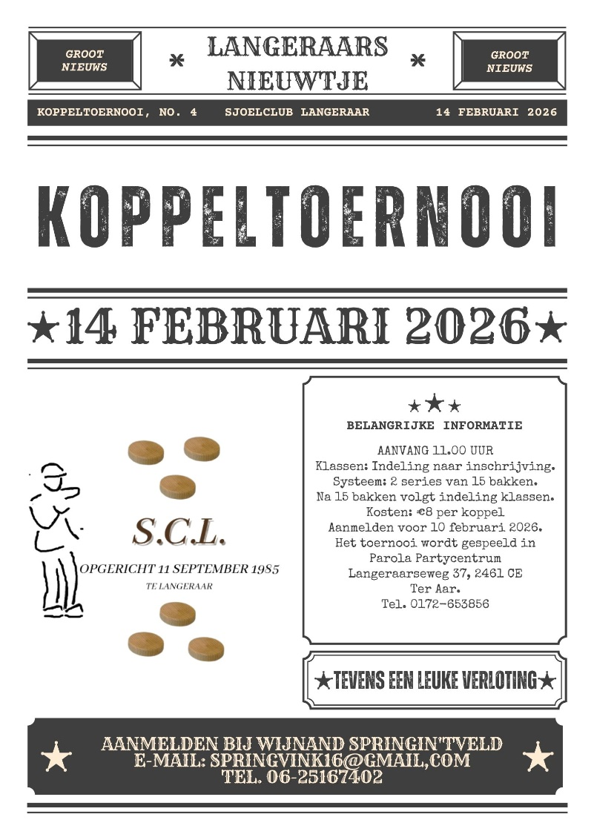
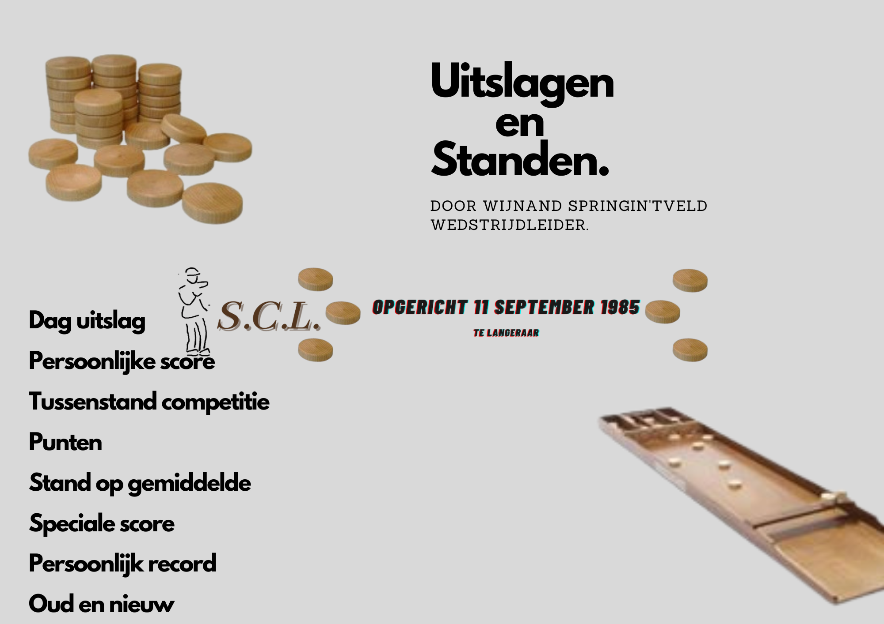
Sjoeldatums 2025-2026
10 september
24 september
8 oktober
22 oktober Jaarvergadering + sjoelen
5 november
19 november
3 december
17 december Kerst-Bingo sjoelavond
14 januari
21 januari Gezellige Sjoelavond
28 januari
11 februari
Koppeltoernooi 14 februari --> --> -->
25 februari
11 maart
25 maart
8 april
22 april
6 mei
Bingo sjoelen + prijsuitreiking

